상품제안서
포켓 스퀘어 6K 5단 수동 암막 우양산 | 상품코드: S43989

 |  |  |  |  |  |  | 02-713-8555 | www.synergygift.co.kr
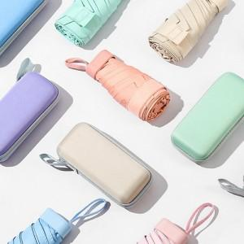

【상세/제작정보】

【인쇄/포장옵션】 | 실크, 원단1도인쇄 / 포장불가능

【공급단가】 | 수량 | 30~ | 100~ | 300~ | 1,000~ | 3,000~
*VAT별도 | 단가 | 9,490원 | 8,970원 | 8,540원 | 8,320원 | 8,170원

【상품 URL】 | https://www.synergygift.co.kr:443/src/goods_detail.php?gdno=43989

